상품제안서
밤부 무광 컬러 이중진공 텀블러 500ml | 상품코드: F02338

 |  |  |  |  |  | 02-412-0044 | www.easy1.co.kr
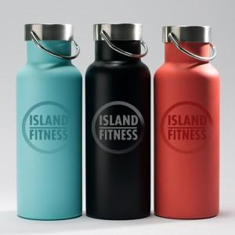

【상세/제작정보】 | *340도 인쇄가능 *풀컬러인쇄가능 (별도문의) *개별인박스 포함 가격입니다

【인쇄/포장옵션】 | 실크, 풀칼라 / 포장지포장

【공급단가】 | 수량 | 100~ | 500~ | 1,000~ | 3,000~
*VAT별도 | 단가 | 9,450원 | 9,100원 | 8,750원 | 8,400원

【상품 URL】 | https://dev.easy1.co.kr:443/src/goods_detail.php?gdno=2338

